Notes
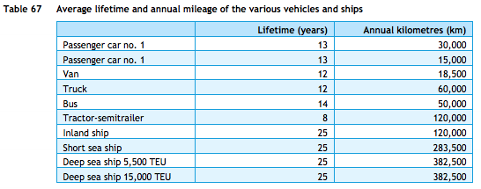
Source | Notes

TNO, ECN, CE Delft
Efficiency short sea ship (this is MGO!) | 1026 | MJ/km
 | 0.00097 | km/MJ

Efficiency 5500 TEU sea ship | 4963 | MJ/km
 | 0.00020 | km/MJ

Efficiency 18000 TEU sea ship | 5998 | MJ/km
 | 0.00017 | km/MJ

Average efficiency HFO (average of 5500 TEU and 18000 TEU sea ship) | 0.0001841066372 | km/MJ

NOTE: NOW SHORT SEA SHIPS ARE NOT TAKEN INTO ACCOUNT SINCE THERE IS NO EFFICIENCY FOR HFO FOR THEM

Extra information
Deepsea share of total marine bunker fuels | 51.97 | %
Shortsea share of total marine bunker fuels | 48.03 | %

Share gas/diesel of total marine bunker fuels in EB 2015 | 16.31 | %
Share HFO of total marine bunker fuels in EB 2015 | 83.69 | %

TNO, ECN, CE Delft
Lifetime | 25 | years

TNO, ECN, CE Delft

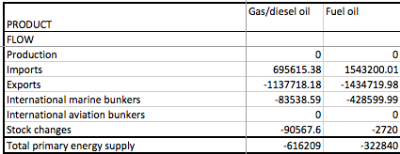
Investment costs Inland ship |  |  | Energy balance 2015 with flows in TJ
Estimate |  | euro

